상품제안서
드림 에코백 | 상품코드: S16467

 |  |  |  |  |  |  | 02-713-8555 | www.synergygift.co.kr
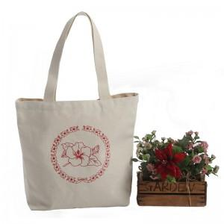 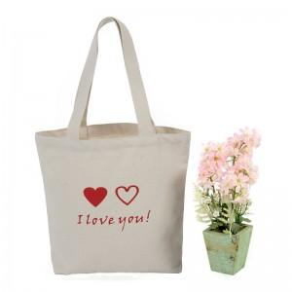 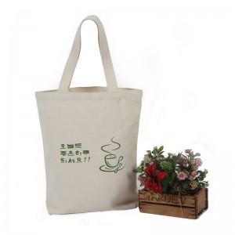

【상세/제작정보】 | * 재질 : 캔버스면 100%, 10수

【인쇄/포장옵션】 | 실크 / OPP(비닐)

【공급단가】 | 수량 | 100~ | 300~ | 500~ | 1,000~ | 2,000~
*VAT별도 | 단가 | 2,830원 | 2,730원 | 2,620원 | 2,520원 | 2,450원

【상품 URL】 | https://www.synergygift.co.kr:443/src/goods_detail.php?gdno=15263

